Plantilla de Casos de Prueba
Plantilla de Casos de Pruebas de Software
Proyecto: BarbershopMya
Ciclo de Pruebas: Ciclo 1 - Pruebas unitarias (caja blanca) y de sistema (caja negra) por módulo
 |  |  |  |  |  |  |  |  |  |  | Información para el Seguimiento
Id | Caso de Prueba | Descripción | Fecha | Área Funcional / Sub proceso | Funcionalidad / Característica | Datos / Acciones de Entrada | Resultado Esperado | Requerimientos de Ambiente de Pruebas | Procedimientos especiales requeridos | Dependencias con otros casos de Prueba | Resultado Obtenido* | Estado | Última Fecha de Estado | Observaciones
USR-01 | Caja negra | Registro con datos válidos | Técnica: Partición equivalente. Clase válida: todos los campos correctos. | 2026-10-14 | Usuarios | Registro de usuario | Nombre: Carlos Pérez Correo: carlos@mail.com Clave: Barber2026* Teléfono: 3001234567 Acción: clic en Registrarse | Usuario creado en BD, mensaje de éxito y redirección al login. | Chrome + servidor local (runserver) + MySQL con datos semilla | Ninguno | Ninguna |  | Aprobada | 2026-10-14 | El registro fue exitoso
USR-02 | Caja negra | Registro con correo sin @ | Técnica: Partición equivalente. Clase inválida: formato de correo incorrecto. | 2026-10-14 | Usuarios | Registro de usuario | Correo: carlosmail.com Demás campos válidos | Se rechaza el registro y se muestra 'correo inválido'. No se crea usuario. | Chrome + servidor local (runserver) + MySQL con datos semilla | Ninguno | Ninguna |  | Aprobada | 2026-10-14 | El input pide la @ para poder registrar al usuario
USR-03 | Caja negra | Registro con correo ya registrado | Técnica: Partición equivalente. Clase inválida: correo duplicado. | 2026-10-14 | Usuarios | Registro de usuario | Correo: carlos@mail.com (ya existe) Demás campos válidos | Se rechaza con mensaje 'correo ya registrado'. No se duplica el usuario. | Chrome + servidor local (runserver) + MySQL con datos semilla | Ninguno | USR-01 | 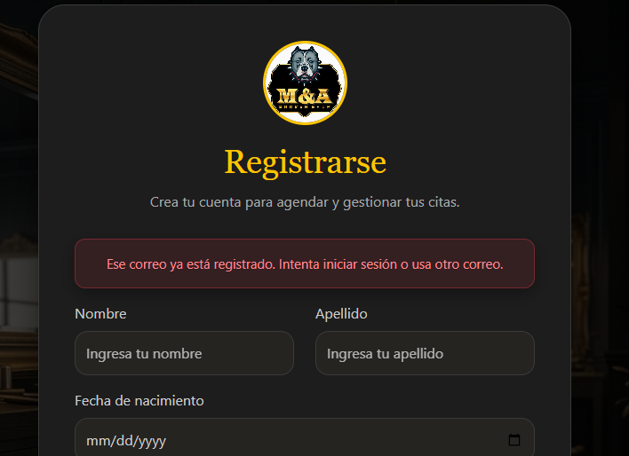 | Aprobada | 2026-10-14 | No autoriza el registro con un correo ya existente registrado
USR-04 | Caja negra | Clave de 7 caracteres (bajo el mínimo) | Técnica: Valores límite. Límite inferior - 1. | 2026-10-14 | Usuarios | Registro de usuario | Clave: Barb26* (7 caracteres) Demás campos válidos | Se rechaza: la clave debe tener mínimo 8 caracteres. | Chrome + servidor local (runserver) + MySQL con datos semilla | Ninguno | Ninguna |  | Aprobada | 2026-10-14 | La clave no permite por seguridad el ingreso de contraseñas bajo el minimo
USR-05 | Caja negra | Clave de 8 caracteres (límite mínimo) | Técnica: Valores límite. Límite inferior exacto. | 2026-10-14 | Usuarios | Registro de usuario | Clave: Barber26 (8 caracteres) Correo: ana@mail.com Demás campos válidos | Registro exitoso. | Chrome + servidor local (runserver) + MySQL con datos semilla | Ninguno | Ninguna |  | Aprobada | 2026-10-14 | Registro exitoso
USR-06 | Caja negra | Clave de 33 caracteres (sobre el máximo) | Técnica: Valores límite. Límite superior + 1. | 2026-10-14 | Usuarios | Registro de usuario | Clave: 'Ab1' + 30 veces 'a' (33 caracteres) Demás campos válidos | Se rechaza: la clave admite máximo 32 caracteres. | Chrome + servidor local (runserver) + MySQL con datos semilla | Ninguno | Ninguna |  | En espera | 2026-10-14 | No se ha establecido un limite de caracteres en la contraseña
USR-07 | Caja negra | Teléfono con letras | Técnica: Partición equivalente. Clase inválida: no numérico. | 2026-10-14 | Usuarios | Registro de usuario | Teléfono: 300abc4567 Demás campos válidos | Se rechaza con mensaje 'el teléfono solo debe contener números'. | Chrome + servidor local (runserver) + MySQL con datos semilla | Ninguno | Ninguna |  | Aprobada | 2026-10-14 | El input no permite ingresar letras en el telefono
USR-08 | Caja negra | Teléfono de 9 y de 11 dígitos | Técnica: Valores límite. Límites inválidos alrededor de los 10 dígitos. | 2026-10-14 | Usuarios | Registro de usuario | Prueba 1: 300123456 (9 dígitos) Prueba 2: 30012345678 (11 dígitos) | Ambos se rechazan: el teléfono debe tener exactamente 10 dígitos. | Chrome + servidor local (runserver) + MySQL con datos semilla | Ninguno | Ninguna |  | Aprobada | 2026-10-14 | El input del telefono esta delimitado a una cantidad exacta de caracteres ingresables
USR-09 | Caja negra | Registro con campos obligatorios vacíos | Técnica: Partición equivalente. Clase inválida: campos vacíos. | 2026-10-14 | Usuarios | Registro de usuario | Todos los campos vacíos Acción: clic en Registrarse | Se muestran mensajes de campo obligatorio. No se crea usuario. | Chrome + servidor local (runserver) + MySQL con datos semilla | Ninguno | Ninguna |  | Aprobada | 2026-10-14 | El input del registro pide el ingreso de datos de manera obligatoria en estos campos
USR-10 | Caja negra | Inicio de sesión válido | Técnica: Partición equivalente. Clase válida: credenciales correctas. | 2026-10-14 | Usuarios | Inicio de sesión | Correo: carlos@mail.com Clave: Barber2026* | Acceso concedido y redirección al panel del usuario. | Chrome + servidor local (runserver) + MySQL con datos semilla | Ninguno | USR-01 |  | Aprobada | 2026-10-14 | Inicio de sesion exitoso
USR-11 | Caja negra | Inicio de sesión con clave incorrecta | Técnica: Partición equivalente. Clase inválida: clave errónea. | 2026-10-14 | Usuarios | Inicio de sesión | Correo: carlos@mail.com Clave: Incorrecta1 | Acceso denegado con mensaje genérico 'credenciales incorrectas'. | Chrome + servidor local (runserver) + MySQL con datos semilla | Ninguno | USR-01 |  | Aprobada | 2026-10-14 | El sistema no autoriza si la clave es diferente a la registrada
USR-12 | Caja negra | Acceso a página protegida sin sesión | Técnica: Prueba de sistema. Se intenta abrir una URL privada sin autenticarse. | 2026-10-14 | Usuarios | Control de acceso | Abrir directamente la URL del panel de reservas sin iniciar sesión | El sistema redirige al login. No se muestra información privada. | Chrome + servidor local (runserver) + MySQL con datos semilla | Ninguno | Ninguna |  | Aprobada | 2026-10-14 | No se autoriza el inicio a datos de otros usuarios o roles y retornara al inicio de sesion
SRV-01 | Caja negra | Crear servicio con datos válidos | Técnica: Partición equivalente. Clase válida. | 2026-10-14 | Servicios | Gestión de servicios | Nombre: Corte clásico Precio: 25000 Duración: 30 min Rol: administrador | Servicio creado y visible en el listado. | Chrome + servidor local (runserver) + MySQL con datos semilla | Iniciar sesión como administrador | USR-10 |  | Aprobada | 2026-10-14 | El servicio se creo exitosamente
SRV-02 | Caja negra | Precio igual a 0 | Técnica: Valores límite. Límite: 0 es inválido, 1 es el mínimo válido. | 2026-10-14 | Servicios | Gestión de servicios | Precio: 0 Demás campos válidos | Se rechaza: el precio debe ser mayor que 0. | Chrome + servidor local (runserver) + MySQL con datos semilla | Iniciar sesión como administrador | USR-10 |  | Fallida | 2026-10-14 | El sistema permite crear el servicio lo cual es un error con los inputs
SRV-03 | Caja negra | Precio negativo | Técnica: Partición equivalente. Clase inválida. | 2026-10-14 | Servicios | Gestión de servicios | Precio: -5000 Demás campos válidos | Se rechaza con mensaje de precio inválido. | Chrome + servidor local (runserver) + MySQL con datos semilla | Iniciar sesión como administrador | USR-10 |  | Fallida | 2026-10-14 | El sistema permite datos negativos lo cual es un error de inputs
SRV-04 | Caja negra | Precio con texto | Técnica: Partición equivalente. Clase inválida: no numérico. | 2026-10-14 | Servicios | Gestión de servicios | Precio: veinte mil Demás campos válidos | Se rechaza: el precio debe ser numérico. | Chrome + servidor local (runserver) + MySQL con datos semilla | Iniciar sesión como administrador | USR-10 |  | Aprobada | 2026-10-14 | El sistema no autoriza digitos diferentes al esperado numerico
SRV-05 | Caja negra | Duración de 14 minutos (bajo el mínimo) | Técnica: Valores límite. Límite inferior - 1. | 2026-10-14 | Servicios | Gestión de servicios | Duración: 14 min Demás campos válidos | Se rechaza: la duración mínima es 15 min. | Chrome + servidor local (runserver) + MySQL con datos semilla | Iniciar sesión como administrador | USR-10 |  | Fallida | 2026-10-14 | El sistema permite datos negativos en duracion lo cual es un error de limitaciones
SRV-06 | Caja negra | Duración de 180 minutos (límite máximo) | Técnica: Valores límite. Límite superior exacto. | 2026-10-14 | Servicios | Gestión de servicios | Nombre: Tratamiento completo Duración: 180 min Demás campos válidos | Servicio creado correctamente. | Chrome + servidor local (runserver) + MySQL con datos semilla | Iniciar sesión como administrador | USR-10 |  | Aprobada | 2026-10-14 | El sistema permite el limite de duracion maxima
SRV-07 | Caja negra | Duración de 181 minutos (sobre el máximo) | Técnica: Valores límite. Límite superior + 1. | 2026-10-14 | Servicios | Gestión de servicios | Duración: 181 min Demás campos válidos | Se rechaza: la duración máxima es 180 min. | Chrome + servidor local (runserver) + MySQL con datos semilla | Iniciar sesión como administrador | USR-10 |  | Fallida | 2026-10-14 | El sistema sobrepasa el limite a cierta cantidad pero sale la pantalla de error no deseada
SRV-08 | Caja negra | Servicio con nombre vacío o duplicado | Técnica: Partición equivalente. Dos clases inválidas. | 2026-10-14 | Servicios | Gestión de servicios | Prueba 1: Nombre vacío Prueba 2: Nombre 'Corte clásico' (ya existe) | Ambos se rechazan con su mensaje respectivo. | Chrome + servidor local (runserver) + MySQL con datos semilla | Iniciar sesión como administrador | SRV-01 |  | Aprobada | 2026-10-14 | No permite crear un servicio sin nombre.
SRV-09 | Caja negra | Eliminar servicio sin reservas | Técnica: Partición equivalente. Clase válida: el servicio nunca ha sido reservado. | 2026-10-14 | Servicios | Eliminar servicio | Acción: eliminar el servicio 'Barba' (sin reservas asociadas) y confirmar | El servicio se borra de la BD, desaparece del listado y ya no aparece en el formulario de reserva. | Chrome + servidor local (runserver) + MySQL con datos semilla | Iniciar sesión como administrador; crear previamente el servicio 'Barba' | SRV-01, USR-10 |  | Aprobada | 2026-10-14 | Permite eliminar un servicio si no este no tiene una reserva registrada.
SRV-10 | Caja negra | Eliminar servicio con reservas registradas | Técnica: Partición equivalente. Clase inválida: el servicio está asociado a una o más reservas. | 2026-10-14 | Servicios | Eliminar servicio | Acción: eliminar el servicio 'Corte clásico' (tiene la reserva creada en RES-01) y confirmar | Se rechaza con mensaje indicando que no se puede eliminar porque tiene reservas. El servicio y las reservas siguen intactos en la BD. | Chrome + servidor local (runserver) + MySQL con datos semilla | Iniciar sesión como administrador | SRV-01, RES-01, USR-10 |  | Aprobada | 2026-10-14 | No permite eliminar un servicio si tiene citas asignadas.
NEG-01 | Caja negra | Registrar datos del negocio válidos | Técnica: Partición equivalente. Clase válida. | 2026-10-14 | Negocio | Perfil y agenda del negocio | Nombre: Barbershop Mya Dirección: Cra 10 # 20-30 Teléfono: 3101234567 Hora inicio agenda: 08:00 Hora fin agenda: 19:00 | Datos guardados en BD y mostrados en el perfil. | Chrome + servidor local (runserver) + MySQL con datos semilla | Iniciar sesión como administrador | USR-10 |  | Fallida | 2026-10-14 | Está permitiendo ingresar letras en donde solo deben ir numeros.
NEG-02 | Caja negra | Hora fin anterior a la hora de inicio | Técnica: Partición equivalente. Clase inválida: rango horario incoherente. | 2026-10-14 | Negocio | Perfil y agenda del negocio | Hora inicio agenda: 08:00 Hora fin agenda: 07:00 | Se rechaza: la hora fin debe ser posterior a la hora de inicio. | Chrome + servidor local (runserver) + MySQL con datos semilla | Iniciar sesión como administrador | USR-10 |  | Fallida | 2026-10-14 | En la agenda del admin permite colocar en la hora de cierre una hora antes de la hora de inicio lo cual es un error.
NEG-03 | Caja negra | Hora inicio igual a hora fin | Técnica: Valores límite. Límite: rango de duración cero. | 2026-10-14 | Negocio | Perfil y agenda del negocio | Hora inicio agenda: 08:00 Hora fin agenda: 08:00 | Se rechaza el horario. | Chrome + servidor local (runserver) + MySQL con datos semilla | Iniciar sesión como administrador | USR-10 |  | Fallida | 2026-10-14 | Se esta permitiendo la misma hora inicio en la hora de fin
NEG-04 | Caja negra | Nombre del negocio vacío | Técnica: Partición equivalente. Clase inválida. | 2026-10-14 | Negocio | Perfil y agenda del negocio | Nombre: (vacío) Demás campos válidos | Se rechaza con mensaje de campo obligatorio. | Chrome + servidor local (runserver) + MySQL con datos semilla | Iniciar sesión como administrador | USR-10 |  | En espera | 2026-10-14 | No hay una sección en donde el admin pueda cambiar el nombre a la barbería
NEG-05 | Caja negra | Editar datos y verificar persistencia | Técnica: Prueba de sistema. Se modifica el teléfono y se recarga la página. | 2026-10-14 | Negocio | Editar negocio | Teléfono: cambiar a 3119876543 Acción: guardar y recargar (F5) | El nuevo valor se mantiene tras recargar y está en MySQL. | Chrome + servidor local (runserver) + MySQL con datos semilla | Iniciar sesión como administrador | NEG-01 | 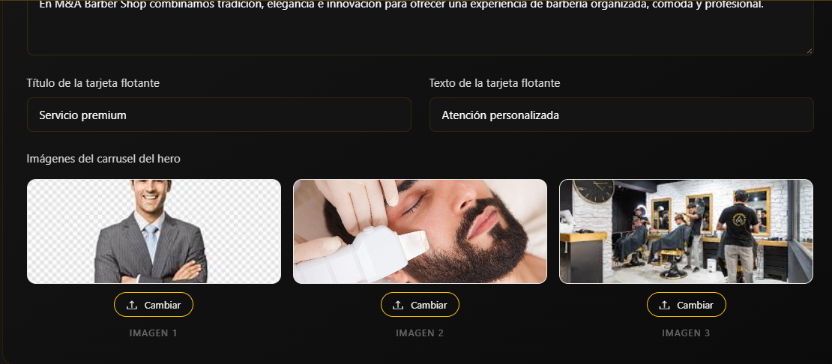  | Aprobada | 2026-10-14 | Los cambios que se realizan en el index desde el dashboard del admin se visualizan en el index exitosamente.
NEG-06 | Caja negra | Cliente intenta editar el negocio | Técnica: Prueba de sistema. Control de permisos por rol. | 2026-10-14 | Negocio | Control de acceso | Sesión de cliente Acción: abrir URL de edición del negocio | Acceso denegado (403) o redirección. No se permite editar. | Chrome + servidor local (runserver) + MySQL con datos semilla | No requiere sesión | Ninguna |  | Aprobada | 2026-10-14 | Si un cliente intenta modificar el index desde el panel del admin no se lo va a permitir.
RES-01 | Caja negra | Crear reserva válida | Técnica: Partición equivalente. Clase válida. | 2026-10-14 | Reservas | Crear y cancelar reserva | Servicio: Corte clásico (30 min) Barbero: Juan Fecha: [fecha futura laborable] Hora: 10:00 | Reserva creada con estado Confirmada y visible en 'Mis reservas'. | Chrome + servidor local (runserver) + MySQL con datos semilla | Iniciar sesión como cliente | USR-10, SRV-01, NEG-01 |  | Aprobada | 2026-10-14 | Permite crear la reserva exitosamente.
RES-02 | Caja negra | Reserva en fecha pasada | Técnica: Partición equivalente. Clase inválida. | 2026-10-14 | Reservas | Crear y cancelar reserva | Fecha: ayer Hora: 10:00 Demás datos válidos | Se rechaza: no se permiten fechas pasadas. | Chrome + servidor local (runserver) + MySQL con datos semilla | Iniciar sesión como cliente | USR-10, SRV-01 |  | Aprobada | 2026-10-14 | Si un cliente quiere reservar en fechas que ya han pasado no podrá ya que estan deshabilitadas y no las podrá seleccionar
RES-03 | Caja negra | Hora 07:59 (antes de la hora de inicio de la agenda) | Técnica: Valores límite. Límite inferior - 1 minuto. | 2026-10-14 | Reservas | Crear y cancelar reserva | Fecha: [fecha futura laborable] Hora: 07:59 | Se rechaza: fuera de la agenda del negocio. | Chrome + servidor local (runserver) + MySQL con datos semilla | Iniciar sesión como cliente | NEG-01, SRV-01 |  | Aprobada | 2026-10-14 | No puede iniciar sesión antes de las 8:00 a.m puesto que no esta dentro del range de horas que estan establecidas.
RES-04 | Caja negra | Hora 08:00 (hora de inicio de la agenda) | Técnica: Valores límite. Límite inferior exacto. | 2026-10-14 | Reservas | Crear y cancelar reserva | Fecha: [fecha futura laborable] Hora: 08:00 | Reserva creada correctamente. | Chrome + servidor local (runserver) + MySQL con datos semilla | Iniciar sesión como cliente | NEG-01, SRV-01 |  | Aprobada | 2026-10-14 | El cliente ya puede iniciar desde las 8:00 a.m.
RES-05 | Caja negra | Cita que termina pasada la hora fin de la agenda | Técnica: Valores límite. Servicio de 30 min con hora fin de agenda 19:00: 18:30 válida, 18:45 inválida. | 2026-10-14 | Reservas | Crear y cancelar reserva | Prueba 1: Hora 18:30 Prueba 2: Hora 18:45 Fecha: [fecha futura laborable] | 18:30 se acepta; 18:45 se rechaza porque terminaría después de la hora fin de la agenda. | Chrome + servidor local (runserver) + MySQL con datos semilla | Iniciar sesión como cliente | NEG-01, SRV-01 |  | Aprobada | 2026-10-14 | Las horas ya esatn establecidas puesto que no puede reversar despues de la hora fin de la agenda de los barberos.
RES-06 | Caja negra | Doble reserva: mismo barbero y misma hora | Técnica: Partición equivalente. Clase inválida: horario ocupado. | 2026-10-14 | Reservas | Crear y cancelar reserva | Barbero: Juan Fecha: [fecha futura laborable] Hora: 10:00 (ya reservada) | Se rechaza con mensaje 'horario no disponible'. | Chrome + servidor local (runserver) + MySQL con datos semilla | Iniciar sesión con un segundo cliente | RES-01 |  | Aprobada | 2026-10-14 | Si otro cliente intenta reservar a la misma hora y con el mismo barbero el mismo día no podrá ya que ese cupo ya está ocupado con la reserva de otro cliente.
RES-07 | Caja negra | Reservas consecutivas sin traslape | Técnica: Valores límite. Cita nueva inicia justo cuando termina la anterior. | 2026-10-14 | Reservas | Crear y cancelar reserva | Barbero: Juan Fecha: [fecha futura laborable] Hora: 10:30 (la anterior termina 10:30) | Reserva creada: no hay traslape. | Chrome + servidor local (runserver) + MySQL con datos semilla | Iniciar sesión como cliente | RES-01 |  | Aprobada | 2026-10-14 | El cliente no puede reservar mas de una cita para el mismo día por lo que no van a ver problemas con las reservas de los demás clientes por si quieren reservar ese día tambien.
RES-08 | Caja negra | Reserva sin seleccionar servicio | Técnica: Partición equivalente. Clase inválida: dato obligatorio vacío. | 2026-10-14 | Reservas | Crear y cancelar reserva | Servicio: (ninguno) Fecha: [fecha futura laborable] Hora: 11:00 | Se rechaza con mensaje de campo obligatorio. | Chrome + servidor local (runserver) + MySQL con datos semilla | No requiere sesión | Ninguna |  | Aprobada | 2026-10-14 | No se puede crear una reserva sino se selecciona un servicio.
RES-09 | Caja negra | Cancelar reserva propia | Técnica: Partición equivalente. Clase válida. | 2026-10-14 | Reservas | Cancelar reserva | Acción: cancelar la reserva de RES-01 | Estado cambia a Cancelada y el horario queda disponible. | Chrome + servidor local (runserver) + MySQL con datos semilla | Iniciar sesión como el cliente dueño | RES-01 |  | Aprobada | 2026-10-14 | El cliente puede cancelar su cita exitosamente.
RES-10 | Caja negra | Cancelar reserva de otro cliente | Técnica: Prueba de sistema. Control de acceso entre usuarios. | 2026-10-14 | Reservas | Cancelar reserva | Con otra sesión, abrir la URL de cancelación de una reserva ajena | Acceso denegado (403/404). La reserva no cambia. | Chrome + servidor local (runserver) + MySQL con datos semilla | Iniciar sesión con un segundo cliente | RES-01 |  | Aprobada | 2026-10-14 | Si un cliente diferente intenta cancelar la cita de otro cliente copiando la URL no podrá y se mostrará la pantalla de Django
RES-12 | Caja negra | Flujo completo: registro, login, reserva y cancelación | Técnica: Prueba de sistema. Recorrido extremo a extremo (ideal para automatizar con Playwright). | 2026-10-14 | Reservas | Flujo principal del cliente | 1. Registrarse 2. Iniciar sesión 3. Reservar corte 4. Ver 'Mis reservas' 5. Cancelar | Cada paso se completa sin errores y los datos quedan consistentes en MySQL. | Chrome + servidor local (runserver) + MySQL con datos semilla | BD limpia con servicio y negocio configurados | USR-01, USR-10, RES-01, RES-09 | 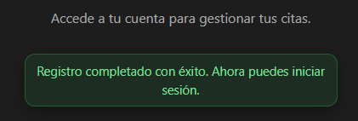  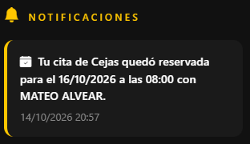 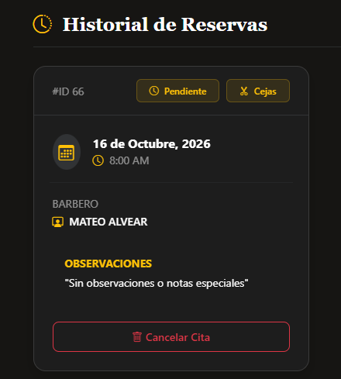 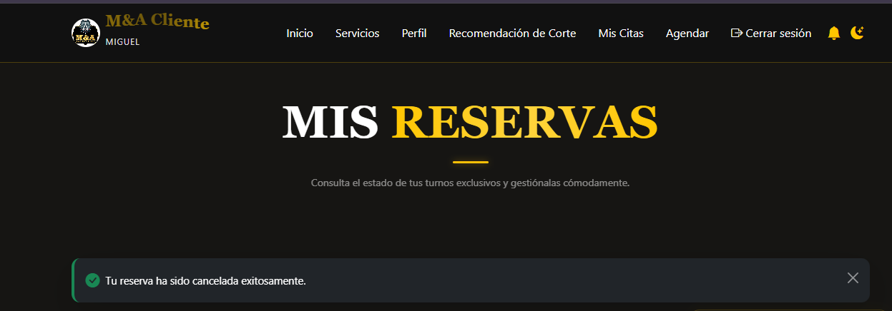 | Aprobada | 2026-10-14 | El cliente puede hacer todo el flujo de reservación desde que se registra, inicia sesón, reserva una cita, visualiza el historial de sus citas y la cancelación de su reserva.
FAC-01 | Caja negra | Imagen JPG con un rostro nítido | Técnica: Partición equivalente. Clase válida. | 2026-10-14 | Análisis facial | Análisis de rostro y recomendación | Archivo: rostro_frontal.jpg (2 MB, un solo rostro, buena luz) | Se detecta el rostro, se muestra la forma facial y las recomendaciones de corte. | Chrome + servidor local (runserver) + MySQL con datos semilla | No requiere sesión; imágenes de prueba preparadas | Ninguna |  | Aprobada | 2026-10-14 | Se realiza el análisis facial exitosamente.
FAC-02 | Caja negra | Imagen PNG válida | Técnica: Partición equivalente. Clase válida: otro formato permitido. | 2026-10-14 | Análisis facial | Análisis de rostro y recomendación | Archivo: rostro_frontal.png (1 MB) | Se procesa y se muestra el resultado igual que con JPG. | Chrome + servidor local (runserver) + MySQL con datos semilla | No requiere sesión | Ninguna |  | Aprobada | 2026-10-14 | Al hacer el análsiis facial completo permite ver las recomendaciones de corte de acuerdo a su tipo de rostro.
FAC-03 | Caja negra | Formato de archivo no permitido | Técnica: Partición equivalente. Clase inválida: PDF y GIF. | 2026-10-14 | Análisis facial | Análisis de rostro y recomendación | Prueba 1: documento.pdf Prueba 2: animacion.gif | Se rechazan con mensaje de formato no permitido (solo JPG/PNG). | Chrome + servidor local (runserver) + MySQL con datos semilla | No requiere sesión | Ninguna |  | Aprobada | 2026-10-14 | Si usuario quiere subir un archivo en PDF, WORD o GIF no los podrá encontrar en sus archivos debido a que no se permite este tipo de archivos para el análisis.
FAC-04 | Caja negra | Imagen de exactamente 5 MB | Técnica: Valores límite. Límite máximo exacto. | 2026-10-14 | Análisis facial | Análisis de rostro y recomendación | Archivo: rostro_5mb.jpg (5 242 880 bytes) | Se acepta y procesa correctamente. | Chrome + servidor local (runserver) + MySQL con datos semilla | No requiere sesión | Ninguna | 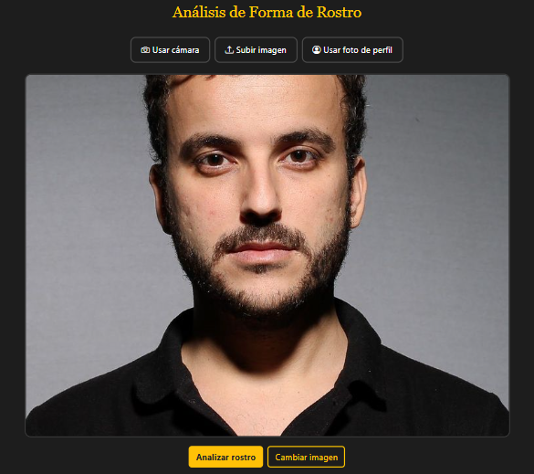 | Aprobada | 2026-10-14 | Si permite imágenes de 5 MB.
FAC-05 | Caja negra | Imagen de 5,1 MB | Técnica: Valores límite. Límite máximo + 1. | 2026-10-14 | Análisis facial | Análisis de rostro y recomendación | Archivo: rostro_51mb.jpg | Se rechaza: tamaño máximo 5 MB. | Chrome + servidor local (runserver) + MySQL con datos semilla | No requiere sesión | Ninguna |  | Aprobada | 2026-10-14 | Si el usuario tiene una imagen mayor de 5 MB no le apareceran en los archivos para hacer el análisis facial.
FAC-06 | Caja negra | Imagen sin rostro | Técnica: Partición equivalente. Clase inválida: sin rostro detectable. | 2026-10-14 | Análisis facial | Análisis de rostro y recomendación | Archivo: paisaje.jpg | Mensaje 'no se detectó ningún rostro'. No se generan recomendaciones. | Chrome + servidor local (runserver) + MySQL con datos semilla | No requiere sesión | Ninguna |  | Aprobada | 2026-10-14 | Al tomar la foto con la cámara si no detecta un rostro le aparece un mensaje donde se le dira que no detecta ningún rostro.
FAC-07 | Caja negra | Imagen con varios rostros | Técnica: Partición equivalente. Clase inválida: más de una persona. | 2026-10-14 | Análisis facial | Análisis de rostro y recomendación | Archivo: grupo.jpg (3 personas) | Mensaje solicitando una sola persona en la imagen. | Chrome + servidor local (runserver) + MySQL con datos semilla | No requiere sesión | Ninguna | 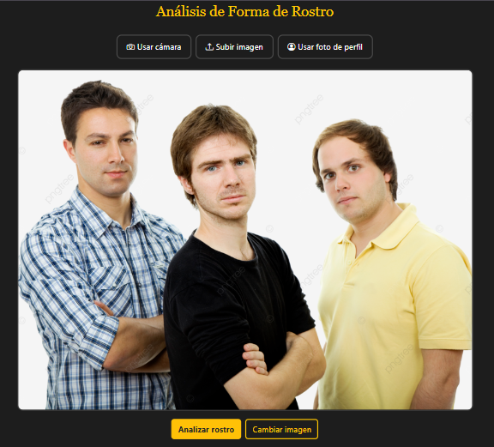 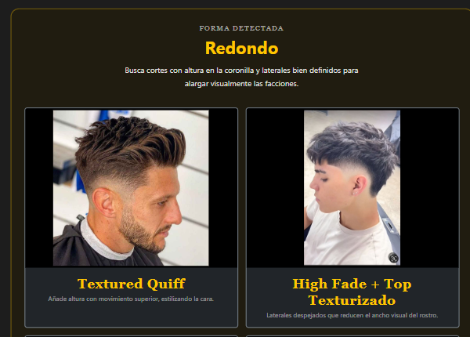 | Fallida | 2026-10-14 | Al hacer el análisis facial esta permitiendo hacer el análisis con una imagen JPG de varios rostros lo cual no debería de permitir.
FAC-08 | Caja negra | Imagen borrosa o con poca luz | Técnica: Partición equivalente. Clase inválida: calidad insuficiente. | 2026-10-14 | Análisis facial | Análisis de rostro y recomendación | Archivo: rostro_borroso.jpg | Mensaje de calidad insuficiente o resultado marcado como poco confiable. | Chrome + servidor local (runserver) + MySQL con datos semilla | No requiere sesión | Ninguna |  | Aprobada | 2026-10-14 | Si el usuario toma una foto donde hay poca luz o la foto esta borrosa le mostrará un mensaje donde le dice que debe tomar la foto donde haya más iluminación.
FAC-09 | Caja negra | Enviar sin seleccionar archivo | Técnica: Partición equivalente. Clase inválida: dato obligatorio vacío. | 2026-10-14 | Análisis facial | Análisis de rostro y recomendación | Acción: clic en Analizar sin adjuntar imagen | Mensaje 'seleccione una imagen'. No hay error 500. | Chrome + servidor local (runserver) + MySQL con datos semilla | No requiere sesión | Ninguna |  | Aprobada | 2026-10-14 | Si el usuario intenta hacer el análisis facial sin seleccionar una imagen no le permitira seguir con el análisis es decri que debe seleccionar una imagen.
FAC-10 | Caja negra | Archivo corrupto con extensión .jpg | Técnica: Partición equivalente. Clase inválida: contenido no es imagen. | 2026-10-14 | Análisis facial | Análisis de rostro y recomendación | Archivo: falso.jpg (texto renombrado) | Se rechaza con mensaje controlado. El sistema no se cae. | Chrome + servidor local (runserver) + MySQL con datos semilla | No requiere sesión | Ninguna |  | Aprobada | 2026-10-14 | Al ingresar una imagen que no es de un rostro mostrará un mensaje que le informará al usuario que no se encuentra ningún rostro.
FAC-11 | Caja negra | Análisis facial libre, sin iniciar sesión | Técnica: Prueba de sistema. Se verifica que cualquier visitante pueda usar el análisis. | 2026-10-14 | Análisis facial | Acceso libre | Sin sesión iniciada, abrir la URL del análisis facial y subir rostro_frontal.jpg | La página abre sin pedir login y entrega el resultado y las recomendaciones. | Chrome + servidor local (runserver) + MySQL con datos semilla | Navegador en modo incógnito | Ninguna | 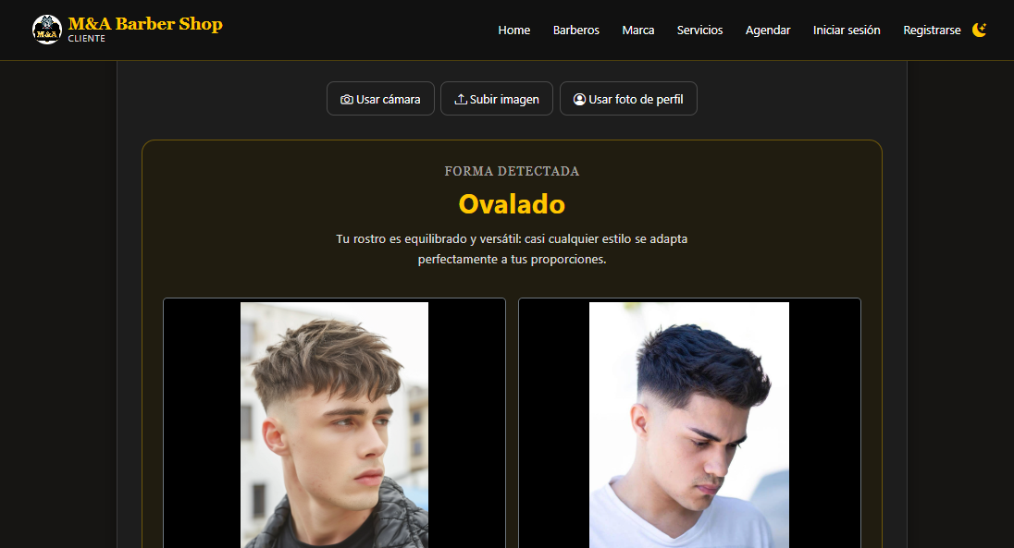 | Aprobada | 2026-10-14 | Desde el home page es decir desde la página de inicio cualquier usuario que decida ver la página puede hacer el análisis facial sin iniciar sesón o sin registrarse.
FAC-12 | Caja negra | Tiempo de respuesta del análisis | Técnica: Prueba de sistema. Requisito no funcional: rendimiento. | 2026-10-14 | Análisis facial | Rendimiento | Archivo: rostro_frontal.jpg (2 MB) Medir tiempo desde el clic hasta el resultado | El resultado aparece en 10 segundos o menos. | Chrome + servidor local (runserver) + MySQL con datos semilla | Cronómetro o pestaña Red de las herramientas de Chrome | FAC-01 | 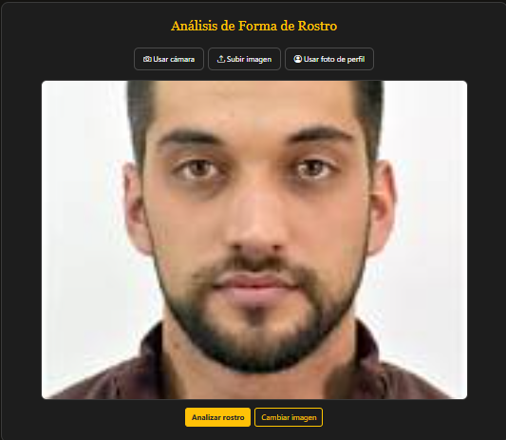 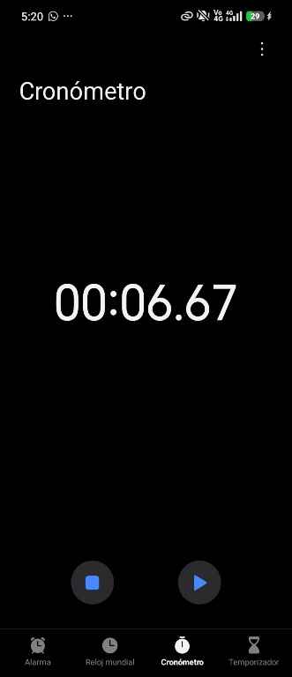 | Aprobada | 2026-10-14 | El análisis facial comienza desde que se da click en el boton de 'Analizar rostro'. Al hacer este procedimiento el tiempo que se demoró en hacer este análisis fue de 6.67 segundos.

 |  |  |  |  |  |  |  |  |  |  | *Captura de pantalla.

